POLY BAG VISUAL INSPECTION
ONKAR ENGINE & GENERATOR (P) LIMITED

प्रोडक्ट नाम | वॉटर हीटर किउब | Work Instruction |  |  |  | हस्ताक्षर | सुपरवाइज़र | इंजीनियर | मैनेजर
डॉक्यूमेंट नंबर | OM/WI/08
इफेक्टिव डेट | 24.10.18
कार्य निर्देश
रेविजन नंबर | 0
ऑपरेशन नंबर | 190, 200 & 210
कार्य का नाम : पाली बैग & विजुअल इंस्पेक्शन |  |  |  |  | विभाग : असेंबली लाइन
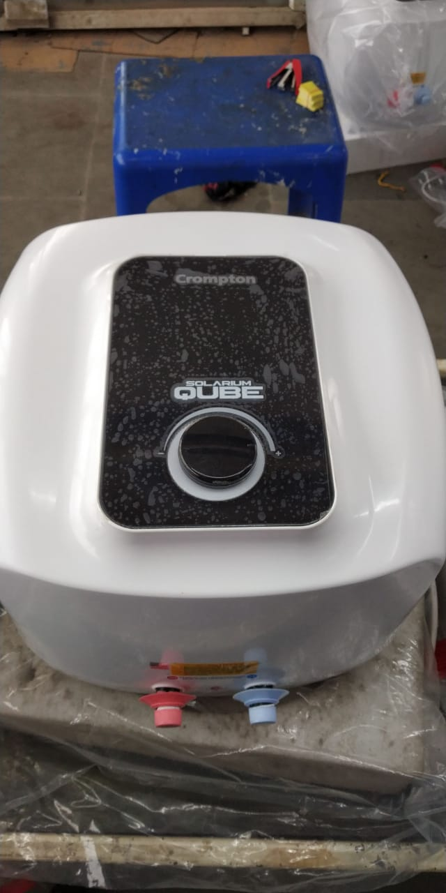
व्यवस्थित दृष्टिकोण |  |  | नं. | कार्य प्रणाली | नं. | 5S |  | सेफ्टी इंस्ट्रक्शन
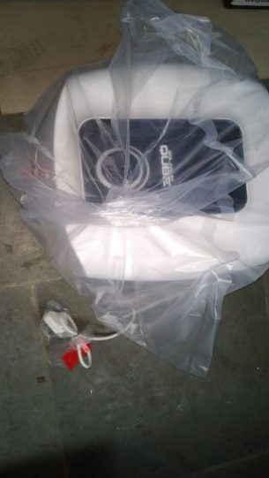 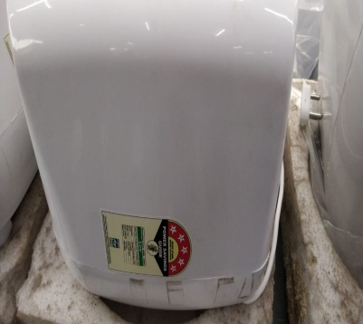 |  |  | 1 | सर्वप्रथम अपने आस पास के कार्य स्थल को साफ़ करे। | 1 | कार्यस्थल साफ सुथरा रखें। |  | USE | NOT USE
 |  |  | 2 | गीजर को पोलीबैग में पैक होने से पहले सही से चेक कर ले की उसमे सभी स्टीकर सही से लगे है या नहीं और गीजर की सफाई सही से हुई है या नहीं। वारंटी कार्ड को सीरियल नंबर के अनुसार रखे । | 2 | कार्यस्थल पर आवश्यक सामान ही रखें।
 |  |  | 3 | शुरू के 2 पीस क्वालिटी इंस्पेक्टर से चेक करा कर काम शुरू करे। | 3 | टूल, गेज आदि को निर्धारित स्थान पर रखें।
 |  |  | 4 | गीजर को अगले ऑपरेशन(कार्य) के लिए बढ़ा दें। | 4 | टूल, गेज आदि सामान को गैंगवे पर ना रखें।
प्रमुख नियत्रण बातें |  |  |  | पार्ट्स | नं. | इकुएपमेंट / जिग / फिक्सचर / मशीन
Contents/ Spec. | Frequencey | Contents/ Spec. | Frequencey
गीजर में कोई डेंट व क्रैक न हो / | 100 दृस्य | गीजर गंदा न हो / | 100 दृस्य |  | 1
 | 100 दृस्य |  | 100 दृस्य |  | 2
Note :-(1)- समझ न आने या किसी भी परेशानी में सुपरवाइजर से संपर्क करें।
(२)- रिवर्क करने के लिए सुपरवाइजर से निर्देश लें।
हमारी प्राथमिकता - सुरक्षा , गुणवत्ता व उत्पादतकता

